2018_data
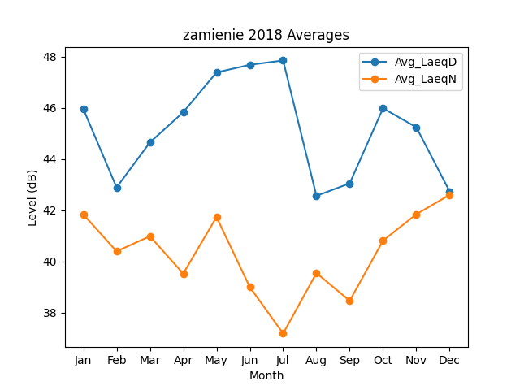
Month | Avg_LaeqD | Avg_LaeqN
1 | 45.963858673 | 41.840743424
2 | 42.893743301 | 40.394709881
3 | 44.654153299 | 40.985237748
4 | 45.835108925 | 39.522908524
5 | 47.39189352 | 41.73700828
6 | 47.687887043 | 38.995147756
7 | 47.858760952 | 37.18258331
8 | 42.564640121 | 39.545599989
9 | 43.0550966 | 38.461068639
10 | 45.991306168 | 40.816472458
11 | 45.246673394 | 41.845249678
12 | 42.737252859 | 42.604340861

